结果
基础测试结果 | 跨班组，倒排，其中资源A数量为1

工单编号 | 物料编号 | 工序 | 资源组 | 资源组ID | 资源数量 | 计划开始时间 | 计划结束时间（资源）
MO05 | FG05 | GY302 | 资源A | R004 | 1 | 2023/04/12 19:19 | 2023/04/12 23:14
 |  |  | 资源B | R005 | 1 | 2023/04/12 19:19 | 2023/04/12 23:14
 |  |  | 资源C | R006 | 2 | 2023/04/12 19:19 | 2023/04/12 23:14
MO07 | FG05 | GY302 | 资源A | R004 | 1 | 2023/04/12 23:15 | 2023/04/13 01:55
 |  |  | 资源B | R005 | 1 | 2023/04/12 23:15 | 2023/04/13 01:55
 |  |  | 资源C | R006 | 2 | 2023/04/12 23:15 | 2023/04/13 01:55
MO08 | FG06 | GY302 | 资源A | R004 | 1 | 2023/04/13 01:56 | 2023/04/13 05:51
 |  |  | 资源B | R005 | 1 | 2023/04/13 01:56 | 2023/04/13 05:51
 |  |  | 资源C | R006 | 2 | 2023/04/13 01:56 | 2023/04/13 05:51
MO06 | FG06 | GY302 | 资源A | R004 | 1 | 2023/04/13 05:52 | 2023/04/13 11:02
 |  |  | 资源B | R005 | 1 | 2023/04/13 05:52 | 2023/04/13 11:02
 |  |  | 资源C | R006 | 2 | 2023/04/13 05:52 | 2023/04/13 11:02
MO04 | FG04 | GY302 | 资源A | R004 | 1 | 2023/04/13 11:03 | 2023/04/13 13:43
 |  |  | 资源B | R005 | 1 | 2023/04/13 11:03 | 2023/04/13 13:43
 |  |  | 资源C | R006 | 2 | 2023/04/13 11:03 | 2023/04/13 13:43
MO09 | FG04 | GY302 | 资源A | R004 | 1 | 2023/04/13 13:44 | 2023/04/13 18:54
 |  |  | 资源B | R005 | 1 | 2023/04/13 13:44 | 2023/04/13 18:54
 |  |  | 资源C | R006 | 2 | 2023/04/13 13:44 | 2023/04/13 18:54
MO07 | FG05 | GY303 | 虚拟资源 | 虚拟资源 | 1 | 2023/04/13 19:14 | 2023/04/13 21:54
MO06 | FG06 | GY303 | 虚拟资源 | 虚拟资源 | 1 | 2023/04/13 19:14 | 2023/04/13 21:54
MO09 | FG04 | GY303 | 虚拟资源 | 虚拟资源 | 1 | 2023/04/13 19:14 | 2023/04/13 21:54
MO04 | FG04 | GY303 | 虚拟资源 | 虚拟资源 | 1 | 2023/04/13 19:14 | 2023/04/13 21:54
MO08 | FG06 | GY303 | 虚拟资源 | 虚拟资源 | 1 | 2023/04/13 19:14 | 2023/04/13 21:54
MO05 | FG05 | GY303 | 虚拟资源 | 虚拟资源 | 1 | 2023/04/13 19:14 | 2023/04/13 21:54
MO04 | FG04 | GY304 | 虚拟资源 | 虚拟资源 | 1 | 2023/04/13 22:14 | 2023/04/13 23:39
MO09 | FG04 | GY304 | 虚拟资源 | 虚拟资源 | 1 | 2023/04/13 22:14 | 2023/04/13 23:39
MO06 | FG06 | GY304 | 虚拟资源 | 虚拟资源 | 1 | 2023/04/13 22:14 | 2023/04/13 23:39
MO08 | FG06 | GY304 | 虚拟资源 | 虚拟资源 | 1 | 2023/04/13 22:14 | 2023/04/13 23:39
MO07 | FG05 | GY304 | 虚拟资源 | 虚拟资源 | 1 | 2023/04/13 22:14 | 2023/04/13 23:39
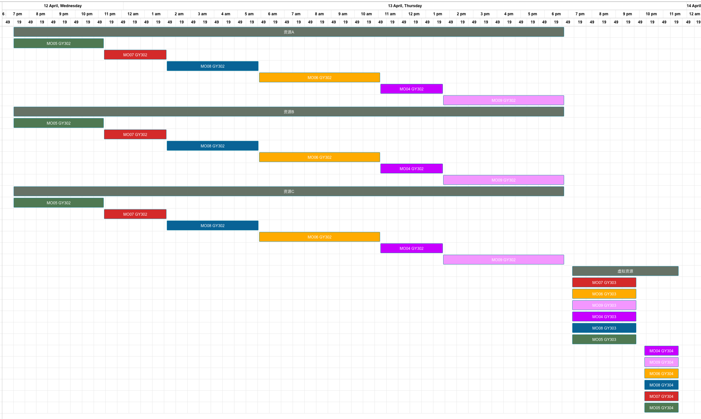
MO05 | FG05 | GY304 | 虚拟资源 | 虚拟资源 | 1 | 2023/04/13 22:14 | 2023/04/13 23:39

